Đăng ký
Project Name | XÂY DỰNG WEBSITE ĐẶT TOUR DU LỊCH TÍCH HỢP HỆ THỐNG GỢI Ý DỰA TRÊN AI
Module Code | Đăng ký
 | Hoàn thành | Lỗi | Chưa kiểm tra | Bị chăn | Tổng số trường hợp thử nghiệm
Round 1 | 20 | 4 | 0 | 0 | 24
Round 2 | 2 | 0 | 0 | 0 | 2
 |  | 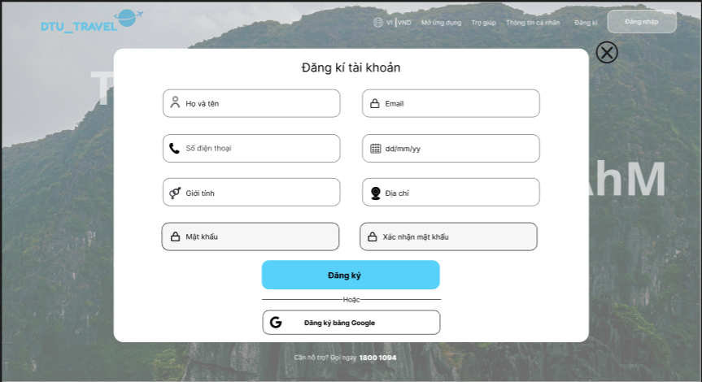
Test Case | Mô tả | Hành động | Điều kiện tiên quyết | Kết quả mong đợi | Kết quả thực tế | Kết quả |  |  | Kết quả |  |  | Chú thích
 |  |  |  |  |  | Vòng 1 |  |  | Vòng 2
 |  |  |  |  |  | Trạng thái | Ngày kiểm tra | Người kiểm tra | Trạng thái | Ngày kiểm tra | Người kiểm tra
GUI_SHOW Trang đăng ký
GUI-DK01 | [ Họ và tên ] Textbox |  | Truy cập vào trang đăng ký | - Text color : Black - Status Enable | - Text color : Black - Status Enable | Passed | 2026-03-24 | Hà
GUI-DK02 | [ Email ] Textbox |  | Truy cập vào trang đăng ký | - Text color : Black - Status Enable | - Text color : Black - Status Enable | Passed | 2026-03-24 | Hà
GUI-DK03 | [ Số điện thoại ] Textbox |  | Truy cập vào trang đăng ký | - Text color : Black - Status Enable | - Text color : Black - Status Enable | Passed | 2026-03-24 | Hà
GUI-DK04 | [ Giới tính ] Textbox |  | Truy cập vào trang đăng ký | - Text color : Black - Status Enable | - Text color : Black - Status Enable | Passed | 2026-03-24 | Hà
GUI-DK05 | [ Mật khẩu ] Textbox |  | Truy cập vào trang đăng ký | - Text color : Black - Status Enable | - Text color : Black - Status Enable | Passed | 2026-03-24 | Hà
GUI-DK06 | [ Xác nhân mật khẩu ] Textbox |  | Truy cập vào trang đăng ký |  | - Text color : Black - Status Enable | Passed | 2026-03-24 | Hà
GUI-DK07 | [dd/mm/yy] Textbox |  | Truy cập vào trang đăng ký | - Text color : Black - Status Enable | - Text color : Black - Status Enable | Passed | 2026-03-24 | Hà
GUI-DK08 | [Đăng ký] Button |  | Truy cập vào trang đăng ký | - Text color : Black - Status Enable | - Text color : Black - Status Enable | Passed | 2026-03-24 | Hà
GUI-DK09 | [Đăng ký bằng Google] Button |  | Truy cập vào trang đăng ký | - Texr color: Black - Icon color: Black - Status Enable | - Texr color: Black - Icon color: Black - Status Enable | Passed | 2026-03-24 | Hà
FUNCTION_SHOW Trang đăng ký
FUNC-DK01 | Đăng ký thành công |  | Truy cập vào trang đăng ký | Thông báo tạo tài khoản thành công và chuyển đến trang Đăng ký | Thông báo tạo tài khoản thành công và chuyển đến trang Đăng Nhập | Passed | 2026-03-24 | Hà | Passed
FUNC-DK02 | Email sai định dạng | 1. Truy cập vào trang đăng ký 2. Nhập sai định dạng email 3. Nhấn "Đăng Ký" | Truy cập vào trang đăng ký | Hiển thị lỗi “Email không hợp lệ” | Không hiển thị lỗi | Failed | 2026-03-24 | Hà | Passed | 2026-03-25 | Luân
FUNC-DK03 | Mật khẩu quá ngắn | 1. Truy cập vào trang đăng ký 2. Nhập mật khẩu <6 ký tự 3. Nhấn "Đăng Ký" | Truy cập vào trang đăng ký | Hiển thị lỗi “Mật khẩu phải ít nhất 6 ký tự” | Hiển thị lỗi “Mật khẩu phải ít nhất 6 ký tự” | Passed | 2026-03-24 | Hà | Passed
FUNC-DK05 | Mật khẩu và xác nhận mật khẩu không trùng khớp | 1. Truy cập vào trang đăng ký 2. Nhập sai xác nhận mật khẩu 3. Nhấn "Đăng Ký" | Truy cập vào trang đăng ký | Hiển thị lỗi “Mật khẩu xác nhận không khớp” | Hiển thị lỗi “Mật khẩu xác nhận không khớp” | Passed | 2026-03-24 | Hà | Passed
FUNC-DK05 | Email đã tồn tại | 1. Truy cập vào trang đăng ký 2. Nhập email đã được đăng ký 3. Nhấn "Đăng Ký" | Truy cập vào trang đăng ký | Hiển thị lỗi “Email đã tồn tại” | Vẫn chấp nhận đăng ký | Failed | 2026-03-24 | Hà | Passed | 2026-03-25 | Luân
FUNC-DK06 | Bỏ trống " Họ và Tên " | 1. Truy cập vào trang đăng ký 2. Không nhập dữ liệu trường " Họ và Tên " 3. Nhấn "Đăng Ký" | Truy cập vào trang đăng ký | Hiển thị lỗi “Họ và Tên không được để trống” | Hiển thị lỗi “Họ và Tên không được để trống” | Passed | 2026-03-24 | Hà | Passed
FUNC-DK07 | Bỏ trống " Số điện thoại " | 1. Truy cập vào trang đăng ký 2. Không nhập dữ liệu trường " Số điện thoại " 3. Nhấn "Đăng Ký" | Truy cập vào trang đăng ký | Hiển thị lỗi “Vui lòng nhập số điện thoại” | Hiển thị lỗi “Số d” | Passed | 2026-03-24 | Hà | Passed
FUNC-DK08 | Bỏ trống " Email " | 1. Truy cập vào trang đăng ký 2. Không nhập dữ liệu trường " Email " 3. Nhấn "Đăng Ký" | Truy cập vào trang đăng ký | Hiển thị lỗi “Email không hợp lệ” | Hiển thị lỗi “Email không hợp lệ” | Passed | 2026-03-24 | Hà | Passed
FUNC-DK09 | Bỏ trống " dd/mm/yy " | 1. Truy cập vào trang đăng ký 2. Không nhập dữ liệu trường " dd/mm/yy " 3. Nhấn "Đăng Ký" | Truy cập vào trang đăng ký | Hiển thị lỗi “Vui lòng nhập ngày sinh” | Hiển thị lỗi “Vui lòng nhập ngày sinh” | Passed | 2026-03-24 | Hà | Passed
FUNC-DK10 | Bỏ trống " Địa chỉ " | 1. Truy cập vào trang đăng ký 2. Không nhập dữ liệu trường " Địa chỉ " 3. Nhấn "Đăng Ký" | Truy cập vào trang đăng ký | Hiển thị lỗi “Địa chỉ không được để trống” | Hiển thị lỗi “Địa chỉ không được để trống” | Passed | 2026-03-24 | Hà | Passed
FUNC-DK11 | Bỏ trống " Giới tính " | 1. Truy cập vào trang đăng ký 2. Không nhập dữ liệu trường " Giới tính " 3. Nhấn đăng ký | Truy cập vào trang đăng ký | Hiển thị lỗi “Vui lòng chọn giới tính” | Hiển thị lỗi “Vui lòng chọn giới tính” | Passed | 2026-03-24 | Hà | Passed
FUNC-DK12 | Bỏ trống " Mật khẩu " | 1. Truy cập vào trang đăng ký 2. Không nhập dữ liệu trường " Mật khẩu " 3. Nhấn "Đăng Ký" | Truy cập vào trang đăng ký | Hiển thị lỗi “Mật khẩu không được để trống” | Hiển thị lỗi “Mật khẩu không được để trống” | Passed | 2026-03-24 | Hà | Passed
FUNC-DK13 | Bỏ trống " Xác nhân mật khẩu " | 1. Truy cập vào trang đăng ký 2. Không nhập dữ liệu trường " Xác nhận mật khẩu " 3. Nhấn "Đăng Ký" | Truy cập vào trang đăng ký | Hiển thị lỗi “Mật khẩu xác nhận khôn khớp" | Hiển thị lỗi “Vui lòng nhập mã xác nhận " | Passed | 2026-03-24 | Hà | Passed
FUNC-DK14 | Bỏ trống tất cả các trường | 1. Nhấn "Đăng Ký" | Truy cập vào trang đăng ký | Hiển thị lỗi yêu cầu trên tất cả trường | Hiển thị lỗi yêu cầu trên tất cả trường | Passed | 2026-03-24 | Hà | Passed
FUNC-DK15 | Đăng ký bằng Google thành công | Nhấn "Đăng ký bằng Google" | Truy cập vào trang đăng ký | Mở trang chọn tài khoản và xác nhận đăng ký | Mở trang chọn tài khoản và xác nhận đăng ký | Passed | 2026-03-24 | Hà | Passed

Đăng nhập
Project Name | XÂY DỰNG WEBSITE ĐẶT TOUR DU LỊCH TÍCH HỢP HỆ THỐNG GỢI Ý DỰA TRÊN AI
Module Code | Đăng nhập
 | Hoàn thành | Lỗi | Chưa kiểm tra | Bị chăn | Tổng số trường hợp thử nghiệm
Round 1 | 11 | 4 | 0 | 0 | 15
Round 2 | 4 | 0 | 0 | 0 | 4
 | 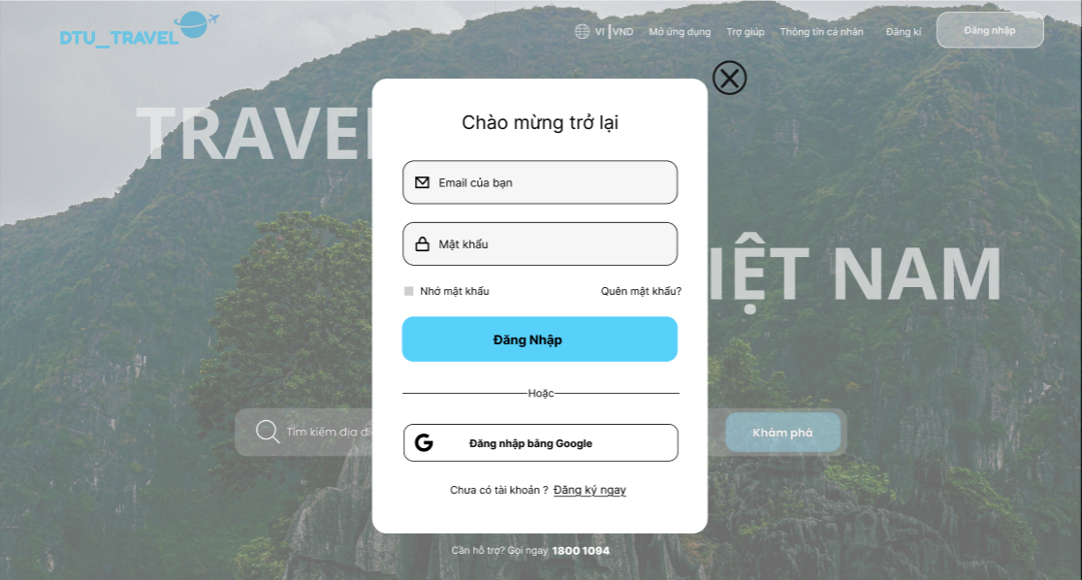
Test Case ID | Mô tả | Hành động | Điều kiện tiên quyết | Kết quả mong đợi | Kết quả thực tế | Kết quả |  |  | Kết quả |  |  | Chú thích
 |  |  |  |  |  | Vòng 1 |  |  | Vòng 2
 |  |  |  |  |  | Trạng thái | Ngày kiểm tra | Người kiểm tra | Trạng thái | Ngày kiểm tra | Người kiểm tra
GUI_SHOW Trang đăng nhập
GUI-DN01 | [ Email của bạn ] Textbox |  | Truy cập vào trang đăng nhập | - Text color : Black - Status Enable | - Text color : Black - Status Enable | Passed | 2026-03-24 | Luân
GUI-DN02 | [ Mật khẩu ] Textbox |  | Truy cập vào trang đăng nhập | - Text color : Black - Status Enable | - Text color : Black - Status Enable | Passed | 2026-03-24 | Luân
GUI-DN03 | [ Nhớ mật khẩu ] Checkbox |  | Truy cập vào trang đăng nhập | - Text color : Black - Status Enable | - Text color : Black - Status Enable | Passed | 2026-03-24 | Luân
GUI-DN04 | [ Quên mật khẩu ] Link |  | Truy cập vào trang đăng nhập | - Text color : Blue - Status Enable | - Text color : Black - Status Enable | Passed | 2026-03-24 | Luân
GUI-DN05 | [ Đăng ký ngay ] Link |  | Truy cập vào trang đăng nhập | - Text color : Blue - Status Enable | - Text color : Black - Status Enable | Passed | 2026-03-24 | Luân
GUI-DN06 | [ Đăng nhập ] Button |  | Truy cập vào trang đăng nhập | - Texr color: Black - Color: Blue - Status Enable | - Texr color: Black - Color: Blue - Status Enable | Passed | 2026-03-24 | Luân
GUI-DN07 | [Đăng ký bằng Google] Button |  | Truy cập vào trang đăng nhập | - Texr color: Black - Icon color: Black - Status Enable | - Texr color: Black - Icon color: Black - Status Enable | Passed | 2026-03-24 | Luân
FUNCTION_SHOW Trang đăng nhập
FUNC-DN01 | Đăng nhập thành công | 1. Truy cập vào trang đăng nhập 2. Nhập tài khoản và mật khẩu 3. Nhấn "Đăng nhập" | Tài khoản đã lưu trong hệ thống | Thông báo đăng nhập thành công và chuyển đến trang chủ | Thông báo đăng nhập thành công và chuyển đến trang chủ | Failed | 2026-03-24 | Luân | Passed | 2026-03-25 | Hà
FUNC-DN02 | Sai mật khẩu | 1. Truy cập vào trang đăng nhập 2. Nhập sai mật khẩu 3. Nhấn "Đăng nhập" | Tài khoản đã lưu trong hệ thống | Hiển thị lỗi “Email hoặc mật khẩu không đúng” | Hiển thị lỗi “Email Email hoặc mật khẩu không đúng” | Passed | 2026-03-24 | Luân
FUNC-DN03 | Bỏ trống "Mật khẩu " | 1. Truy cập vào trang đăng nhập 2. Bỏ trống"Mật khẩu " 3. Nhấn "Đăng nhập" | Tài khoản đã lưu trong hệ thống | Hiển thị lỗi “Vui lòng nhập mật khẩu” | Không hiển thị lỗi | Failed | 2026-03-24 | Luân | Passed | 2026-03-25 | Hà
FUNC-DN04 | Bỏ trống "Email của bạn " | 1. Truy cập vào trang đăng nhập 2. Bỏ trống "Email của bạn " 3. Nhấn "Đăng nhập" | Tài khoản đã lưu trong hệ thống | Hiển thị lỗi “Vui lòng nhập Email ” | Không hiển thị lỗi | Failed | 2026-03-24 | Luân | Passed | 2026-03-25 | Hà
FUNC-DN05 | Email không tồn tại | 1. Truy cập vào trang đăng nhập 2. Nhập Email chưa đăng ký 3. Nhấn "Đăng nhập" | Email chưa được đăng ký | Hiển thị lỗi “Email hoặc mật khẩu không đúng” | Không hiển thị lỗi | Failed | 2026-03-24 | Luân | Passed | 2026-03-25 | Hà
FUNC-DN06 | Link "Quên mật khẩu" hoạt động | 1. Truy cập vào trang đăng nhập 2. Nhân "Quên mật khẩu | Tài khoản đã lưu trong hệ thống | Mở form quên mật khẩu | Mở form quên mật khẩu | Passed | 2026-03-24 | Luân
FUNC-DN07 | Đăng nhập bằng Google thành công | Nhấn "Đăng nhập bằng Google" | Tài khoản đã lưu trong hệ thống | Mở trang chọn tài khoản và xác nhận đăng nhập | Mở trang chọn tài khoản và xác nhận đăng nhập | Passed | 2026-03-24 | Luân
FUNC-DN08 | Link "Đăng ký ngay" hoạt động | 1. Truy cập vào trang đăng nhập 2. Nhấn "Đăng ký ngày" |  | Chuyển đến trang đăng ký | Chuyển đến trang đăng ký | Passed | 2026-03-24 | Luân

Đăng Xuất
Project Name | XÂY DỰNG WEBSITE ĐẶT TOUR DU LỊCH TÍCH HỢP HỆ THỐNG GỢI Ý DỰA TRÊN AI
Module Code | Đăng xuất
 | Hoàn thành | Lỗi | Chưa kiểm tra | Bị chăn | Tổng số trường hợp thử nghiệm
Round 1 | 7 | 1 | 0 | 0 | 8
Round 2 | 1 | 0 | 0 | 0 | 1
 |  | 
Test Case ID | Mô tả | Hành động | Điều kiện tiên quyết | Kết quả mong đợi | Kết quả thực tế | Kết quả |  |  | Kết quả |  |  | Chú thích
 |  |  |  |  |  | Vòng 1 |  |  | Vòng 2
 |  |  |  |  |  | Trạng thái | Ngày kiểm tra | Người kiểm tra | Trạng thái | Ngày kiểm tra | Người kiểm tra
GUI_SHOW Trang đăng xuất
GUI-DX01 | [ Thông tin tài khoản ] Link |  | Người dùng đã đăng nhập | - Text color : White - Status Enable | Hiển thị dropdown gồm: "Thông tin tài khoản", "Đăng xuất" | Passed | 2026-03-24 | Hà
GUI-DX02 | [ Đăng xuất ] Button |  | Người dùng đã đăng nhập | - Text color : Red - Status Enable | Nút "Đăng xuất" hiển thị rõ ràng, không bị che | Passed | 2026-03-24 | Hà
FUNCTION_SHOW Trang đăng xuất
FUNC-DX01 | Đăng xuất thành công | 1. Nhấn vào gmail 2. Nhấn "Đăng Xuất" | Người dùng đã đăng nhập | Đăng xuất thành công, chuyển về trang đăng nhập | Đăng xuất thành công, chuyển về trang đăng nhập | Passed | 2026-03-24 | Hà
FUNC-DX02 | Xóa token sau khi logout | 1. Nhấn vào gmail 2. Nhấn "Đăng Xuất" 3. Nhấn F12 vào Aplication xem | Người dùng đã đăng xuất | Token bị xóa khỏi localStorage | Token bị xóa khỏi localStorage | Failed | 2026-03-24 | Hà | Passed | 2026-03-25 | Luân
FUNC-DX03 | Không truy cập lại trang user sau logout | 1. Nhấn quay lại trên trình duyệt | Người dùng đã đăng xuất | Không truy cập lại trang đã đăng nhập | Không truy cập lại trang đã đăng nhập | Passed | 2026-03-24 | Hà
FUNC-DX04 | Refresh sau logout | 1. Refresh trang | Đã logout | Không tự đăng nhập lại | Tự đăng nhập lại | Passed | 2026-03-24 | Hà
FUNC-DX05 | Token hết hạn |  | Token hết hạn | Tự động đăng xuất | Logout thành công, không lỗi | Passed | 2026-03-24 | Hà
FUNC-DX06 | Hiển thị UI sau logout |  | Người dùng đã đăng xuất | Hiển thị nút "Đăng ký/Đăng nhập" thay vì email | Hiển thị nút "Đăng ký / Đăng nhập" thay vì email | Passed | 2026-03-24 | Hà

Quên mật khẩu
Project Name | XÂY DỰNG WEBSITE ĐẶT TOUR DU LỊCH TÍCH HỢP HỆ THỐNG GỢI Ý DỰA TRÊN AI
Module Code | Quên mật khẩu
 | Hoàn thành | Lỗi | Chưa kiểm tra | Bị chăn | Tổng số trường hợp thử nghiệm
Round 1 | 19 | 2 | 0 | 0 | 17
Round 2 | 2 | 0 | 0 | 0 | 2
 | 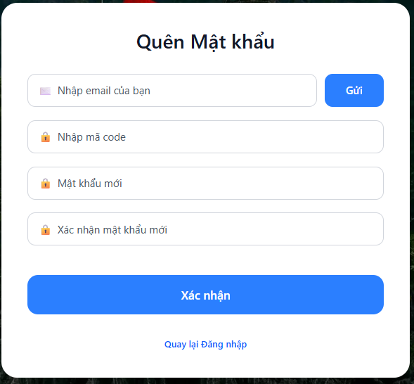
Test Case ID | Mô tả | Hành động | Điều kiện tiên quyết | Kết quả mong đợi | Kết quả thực tế | Kết quả |  |  | Kết quả |  |  | Chú thích
 |  |  |  |  |  | Vòng 1 |  |  | Vòng 2
 |  |  |  |  |  | Trạng thái | Ngày kiểm tra | Người kiểm tra | Trạng thái | Ngày kiểm tra | Người kiểm tra
GUI_SHOW QA10:M24n mật khẩu
GUI-QLDV01 | [Quên mật khẩu] Label |  | Truy cập trang quên mật khẩu | - Text color : Black - Status Enable | - Text color : Black - Status Enable | Passed | 2026-03-25 | Luân
GUI-QLDV02 | [Nhập email của bạn ] Textbox |  | Truy cập trang quên mật khẩu | - Text color : Black - Status Enable | - Text color : Black - Status Enable | Passed | 2026-03-25 | Luân
GUI-QLDV03 | [Nhập mã code] Textbox |  | Truy cập trang quên mật khẩu | - Text color : Black - Status Enable | - Text color : Black - Status Enable | Passed | 2026-03-25 | Luân
GUI-QLDV04 | [Mật khẩu mới ] Textbox |  | Truy cập trang quên mật khẩu | - Text color : Black - Status Enable | - Text color : Black - Status Enable | Passed | 2026-03-25 | Luân
GUI-QLDV05 | [Xác nhận mật khẩu mới] Textbox |  | Truy cập trang quên mật khẩu | - Text color : Black - Status Enable | - Text color : Black - Status Enable | Passed | 2026-03-25 | Luân
GUI-QLDV06 | [Nhập email của bạn ] Textbox |  | Truy cập trang quên mật khẩu | - Text color : Black - Status Enable | - Text color : Black - Status Enable | Passed | 2026-03-25 | Luân
GUI-QLDV07 | [Xác nhận] Buttton |  | Truy cập trang quên mật khẩu | - Texr color: White - Color: Blue - Status Enable | - Texr color: White - Color: Blue - Status Enable | Passed | 2026-03-25 | Luân
GUI-QLDV08 | [Gửi]Button |  | Truy cập trang quên mật khẩu | - Texr color: White - Color: Blue - Status Enable | - Texr color: White - Color: Blue - Status Enable | Passed | 2026-03-25 | Luân
GUI-QLDV09 | [Quay lại đăng nhập] Link |  | Truy cập trang quên mật khẩu | - Texr color: Blue - Status Enable | - Texr color: Blue - Status Enable | Passed | 2026-03-25 | Luân
FUNCTION_SHOW Danh sách dịch vụ
FUNC_QMK01 | Gửi mã thành công | 1. Truy cập trang quên mật khẩu 2. Nhập email hợp lệ 3. Nhân "Gửi | Truy cập trang quên mật khẩu | Hệ thống gửi mã xác nhận về email | Không gửi mã | Failed | 2026-03-25 | Luân | Passed | 2026-03-26 | Hà
FUNC_QMK02 | Gửi khi để trông email | 1. Truy cập trang quên mật khẩu 2. Để trống email 3. Nhân "Gửi " | Truy cập trang quên mật khẩu | Hiển thị thông báo yêu cầu nhập email | Hiển thị thông báo yêu cầu nhập email | Passed | 2026-03-26 | Luân
FUNC_QMK03 | Gửi mã với email sai định dạng | 1. Truy cập trang quên mật khẩu 2. Nhập sai định dạng email 3. Nhân "Gửi " | Email đã tồn tại trong hệ thống | Hiển thị thông báo email không tồn tại | Hiển thị thông báo email không tồn tại | Passed | 2026-03-27 | Luân | Passed
FUNC_QMK04 | Gửi mã với email không tồn tại | 1. Truy cập trang quên mật khẩu 2. Điền email chưa được đăng ký 3 Nhân "Gửi " | Email chưa được đăng ký | Hiển thị thông báo email không tồn tại | Hiển thị thông báo email không tồn tại | Passed | 2026-03-28 | Luân | Passed
FUNC_QMK05 | Đổi mật khẩu thành công | 1. Truy cập trang quên mật khẩu 2. Điền đầy đủ thông in 3. Nhân "Gửi " | Đã nhận được mã code hợp lệ | Mật khẩu được cập nhật và chuyển về đăng nhập | Chuyển về đăng nhập nhưng k cập nhật mật khẩu | Failed | 2026-03-29 | Luân | Passed | 2026-03-30 | Hà
FUNC_QMK06 | Đổi mật khẩu khi thiếu mã code | 1. Truy cập trang quên mật khẩu 2. Không điền mã code 3 Nhân "Gửi " | Đã nhập email | Hiển thị thông báo yêu cầu nhập mã code | Hiển thị thông báo yêu cầu nhập mã code | Passed | 2026-03-30 | Luân | Passed
FUNC_QMK08 | Mật khẩu xác nhận không khớp | 1. Truy cập trang quên mật khẩu 2. Nhập xác nhận mật khẩu không khớp 3. Nhân "Gửi " | Đã nhập đủ thông tin khác | Hiển thị thông báo mật khẩu không khớp | Hiển thị thông báo mật khẩu không khớp | Passed | 2026-03-31 | Luân | Passed
FUNC_QMK09 | Mẩu mới quá ngắn | 1. Truy cập trang quên mật khẩu 2. Nhập mật khẩu mới dưới 5 ký tự 3. Nhân "Gửi " | Đã nhập đúng mã code | Hiển thị thông báo mật khẩu phải trên 6 ký tự | Hiển thị thông báo mật khẩu phải trên 6 ký tự | Passed | 2026-04-01 | Luân | Passed
FUNC_QMK10 | Kiểm tra quay lại đăng nhập | 1. Truy cập trang quên mật khẩu 2. Nhấn " Quay lại đăng nhập " | Truy cập trang quên mật khẩu | Chuyển về trang đăng nhập | Chuyển về trang đăng nhập | Passed | 2026-04-02 | Luân | Passed
FUNC_QMK10 | Đổi mật khẩu khi mã code sai | 1. Truy cập trang quên mật khẩu 2. Nhập sai mã code 3 Nhân "Gửi " | Có email hợp lệ | Hiển thị thông báo mã code không đúng | Hiển thị thông báo mã code không đúng | Passed | 2026-04-03 | Luân | Passed

Xem thông tin tour
Project Name | XÂY DỰNG WEBSITE ĐẶT TOUR DU LỊCH TÍCH HỢP HỆ THỐNG GỢI Ý DỰA TRÊN AI
Module Code | Xem thông tin tour
 | Hoàn thành | Lỗi | Chưa kiểm tra | Bị chăn | Tổng số trường hợp thử nghiệm
Round 1 | 25 | 3 | 0 | 0 | 28
Round 2 | 3 | 0 | 0 | 0 | 3
 | 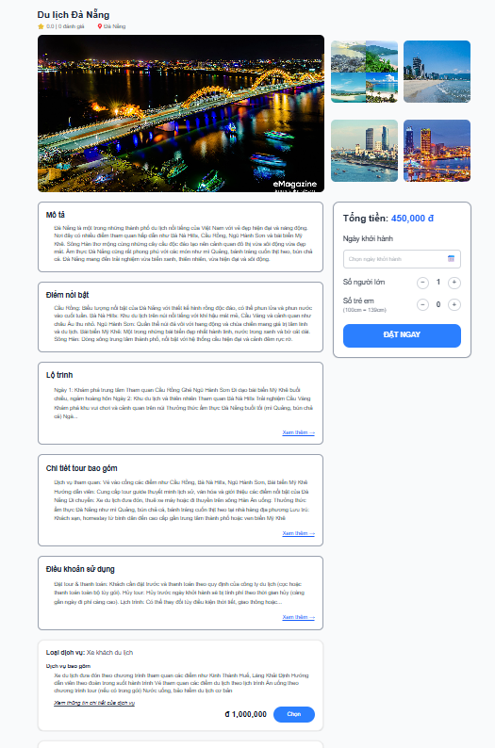
Test Case ID | Mô tả | Hành động | Điều kiện tiên quyết | Kết quả mong đợi | Kết quả thực tế | Kết quả |  |  | Kết quả |  |  | Chú thích
 |  |  |  |  |  | Vòng 1 |  |  | Vòng 2
 |  |  |  |  |  | Trạng thái | Ngày kiểm tra | Người kiểm tra | Trạng thái | Ngày kiểm tra | Người kiểm tra
GUI_SHOW Trang xem thông tin tour
GUI-XTTT01 | [ Tổng tiền ] Label |  | Người dùng đã đăng nhập và truy cập trang xem thông tin tour | - Label : Tổng tiền - Text color : Black - Status Enable | - Label : Tổng tiền - Status Enable | Passed | 2026-03-26 | Hà
GUI-XTTT02 | [Ngày khởi hành ] Label |  |  | - Label : Ngày khởi hành - Text color : Black - Status Enable | - Label : Ngày khởi hành - Status Enable | Passed | 2026-03-26 | Hà
GUI-XTTT03 | [ Ngày khởi hành ] Daypicker |  | Người dùng đã đăng nhập và truy cập trang xem thông tin tour | - Placeholder: “Chọn ngày khởi hành” - Status Enable | - Placeholder: “Chọn ngày khởi hành” - Status Enable | Passed | 2026-03-26 | Hà
GUI-XTTT04 | [Số người lớn] Button tăng (+) |  | Người dùng đã đăng nhập và truy cập trang xem thông tin tour | - Text : + - Status Enable | - Text : + - Status Enable | Passed | 2026-03-26 | Hà
GUI-XTTT05 | [Số người lớn] Button giảm (-) |  | Người dùng đã đăng nhập và truy cập trang xem thông tin tour | - Text : - - Status Enable | - Text : - - Status Enable | Passed | 2026-03-26 | Hà
GUI-XTTT06 | [Số trẻ em] Button tăng (+) |  | Người dùng đã đăng nhập và truy cập trang xem thông tin tour | - Text : + - Status Enable | - Text : + - Status Enable | Passed | 2026-03-26 | Hà
GUI-XTTT07 | [Số trẻ em] Button giảm (-) |  | Người dùng đã đăng nhập và truy cập trang xem thông tin tour | - Text : - - Status Enable | - Text : - - Status Enable | Passed | 2026-03-26 | Hà
GUI-XTTT08 | [Du lịch đà nẵng] Label |  | Người dùng đã đăng nhập và truy cập trang xem thông tin tour | - Text color : Black - Status Enable | - Text color : Black - Status Enable | Passed | 2026-03-26 | Hà
GUI-XTTT09 | Kiểm tra logo |  | Người dùng đã đăng nhập và truy cập trang xem thông tin tour | Logo hiển thị đúng, không vỡ ảnh | Logo hiển thị đúng, không vỡ ảnh | Passed | 2026-03-26 | Hà
GUI-XTTT10 | Kiểm tra box mô tả |  | Người dùng đã đăng nhập và truy cập trang xem thông tin tour | Nội dung hiển thị đầy đủ | Nội dung hiển thị đầy đủ | Passed | 2026-03-26 | Hà
GUI-XTTT11 | Kiểm tra box điểm nổi bật |  | Người dùng đã đăng nhập và truy cập trang xem thông tin tour | Nội dung hiển thị đầy đủ | Nội dung hiển thị đầy đủ | Passed | 2026-03-26 | Hà
GUI-XTTT12 | Kiểm tra box chi tiết bao gồm |  | Người dùng đã đăng nhập và truy cập trang xem thông tin tour | Nội dung hiển thị đầy đủ | Nội dung hiển thị đầy đủ | Passed | 2026-03-26 | Hà
GUI-XTTT13 | Kiểm tra box điều khoản |  | Người dùng đã đăng nhập và truy cập trang xem thông tin tour | Nội dung hiển thị đầy đủ | Nội dung hiển thị đầy đủ | Passed | 2026-03-26 | Hà
GUI-XTTT14 | [Chọn] Button |  | Người dùng đã đăng nhập và truy cập trang xem thông tin tour | - Texr color: White - Icon color: Blue - Status Enable | - Texr color: White - Icon color: Blue - Status Enable | Passed | 2026-03-26 | Hà
GUI-XTTT15 | [Đặt ngay]Button |  | Người dùng đã đăng nhập và truy cập trang xem thông tin tour | - Texr color: White - Icon color: Blue - Status Enable | - Texr color: White - Icon color: Blue - Status Enable | Passed | 2026-03-26 | Hà
GUI-XTTT16 | Kiểm tra hiển thị thông tin dịch vụ |  | Người dùng đã đăng nhập và truy cập trang xem thông tin tour | Hiển thị đầy đủ thông tin dịch vụ | Hiển thị đầy đủ thông tin dịch vụ | Passed | 2026-03-26 | Hà
GUI-XTTT17 | Kiểm tra hiển thị hình ảnh |  | Người dùng đã đăng nhập và truy cập trang xem thông tin tour | Hình ảnh hiển thị rõ ràng , không bị vỡ | Hình ảnh hiển thị rõ ràng , không bị vỡ | Passed | 2026-03-26 | Hà
FUNCTION_SHOW Trang xem thông tin tour
FUNC-DT01 | Đặt tour thành công | 1. Truy cập vào trang thrông tin tou 2. Nhấn "Đặt Ngay" | Người dùng đã đăng nhập và truy cập trang xem thông tin tour | Chuyển sang trang " Xác nhận thông tin tour " | Chuyển sang trang " Xác nhận thông tin tour " | Passed | 2026-03-26 | Hà
FUNC-DT02 | Không chọn ngày khởi hành | 1. Truy cập vào trang đặt tour 2. Không chọn ngày và nhấn "Đặt Ngay" | Người dùng đã đăng nhập và truy cập trang xem thông tin tour | Hiển thị thông báo vui lòng chọn ngày khởi hành | Hiển thị thông báo vui lòng chọn ngày khởi hành | Passed | 2026-03-26 | Hà
FUNC-DT03 | Không chọn ngày ở quá khứ | 1. Truy cập vào trang đặt tour 2. Chọn ngày ở quá khứ | Người dùng đã đăng nhập và truy cập trang xem thông tin tour | Không chọn được ngày ở quá khứ | Không chọn được ngày ở quá khứ | Passed | 2026-03-26 | Hà
FUNC-DT04 | Số người lớn bằng 0 | 1. Truy cập vào trang đặt tour 2. Nhấn "Đặt Ngay" | Người dùng đã đăng nhập và truy cập trang xem thông tin tour | Không thể giảm số người lớn xuống 0 | Giảm xuống 0 được | Failed | 2026-03-26 | Hà | Passed | 2026-03-28 | Luân
FUNC-DT05 | Tổng tiền cập nhật khi tăng người lớn | 1. Truy cập vào trang đặt tour 2. Tăng số lượng người lớn | Người dùng đã đăng nhập và truy cập trang xem thông tin tour | Tổng tiền tự động cập nhật đúng | Tổng tiền tự động cập nhật đúng | Passed | 2026-03-26 | Hà
FUNC-DT06 | Tổng tiền cập nhật khi tăng trẻ em | 1. Truy cập vào trang đặt tour 2. Tăng số lượng trẻ em | Người dùng đã đăng nhập và truy cập trang xem thông tin tour | Tổng tiền tự động cập nhật đúng | Tổng tiền tự động cập nhật đúng | Passed | 2026-03-26 | Hà
FUNC-DT07 | Chọn thêm dịch vụ xe du lịch | 1. Truy cập vào trang đặt tour 2. Nhấn chọn " Dịch vụ xe du lịch " | Người dùng đã đăng nhập và truy cập trang xem thông tin tour | Giá dịch vụ được cộng vào tổng tiền | Giá dịch vụ được cộng vào tổng tiền | Passed | 2026-03-26 | Hà
FUNC-DT08 | Chọn thêm dịch vụ khách sạn | 1. Truy cập vào trang đặt tour 2. Nhấn chọn " Dịch vụ khách " | Người dùng đã đăng nhập và truy cập trang xem thông tin tour | Giá dịch vụ được cộng vào tổng tiền | Giá dịch vụ được cộng vào tổng tiền | Passed | 2026-03-26 | Hà
FUNC-DT09 | Không chọn dịch vụ bổ sung | 1. Truy cập vào trang đặt tour 2. Nhấn "Đặt Ngay" | Người dùng đã đăng nhập và truy cập trang xem thông tin tour | Vẫn đặt tour bình thường | Vẫn đặt tour bình thường | Passed | 2026-03-26 | Hà
FUNC-DT10 | Bỏ chọn dịch vụ | 1. Truy cập vào trang đặt tour 2. Nhấn chọn rồi bỏ chọn dịch vụ | Người dùng đã đăng nhập và truy cập trang xem thông tin tour | Dịch vụ bị hủy khỏi đơn và trừ giá dịch vụ vào tổng tiền | Giá dịch vụ không bị trừ vào tổng tiền | Failed | 2026-03-26 | Hà | Passed | 2026-03-28 | Luân
FUNC-DT11 | Kiểm tra giới hạn số lượng người có thể đặt | 1. Truy cập vào trang đặt tour 2. Tăng số lượng vượt quá sô chỗ còn lại | Người dùng đã đăng nhập và truy cập trang xem thông tin tour | Không thể tăng thế số lượng người vượt quá số chỗ còn lại | Tăng bao nhiêu cũng được | Failed | 2026-03-26 | Hà | Passed | 2026-03-28 | Luân

Đặt tour
Project Name | XÂY DỰNG WEBSITE ĐẶT TOUR DU LỊCH TÍCH HỢP HỆ THỐNG GỢI Ý DỰA TRÊN AI
Module Code | Đặt tour
 | Hoàn thành | Lỗi | Chưa kiểm tra | Bị chăn | Tổng số trường hợp thử nghiệm
Round 1 | 17 | 3 | 0 | 0 | 21
Round 2 | 3 | 0 | 0 | 0 | 3
 |  | 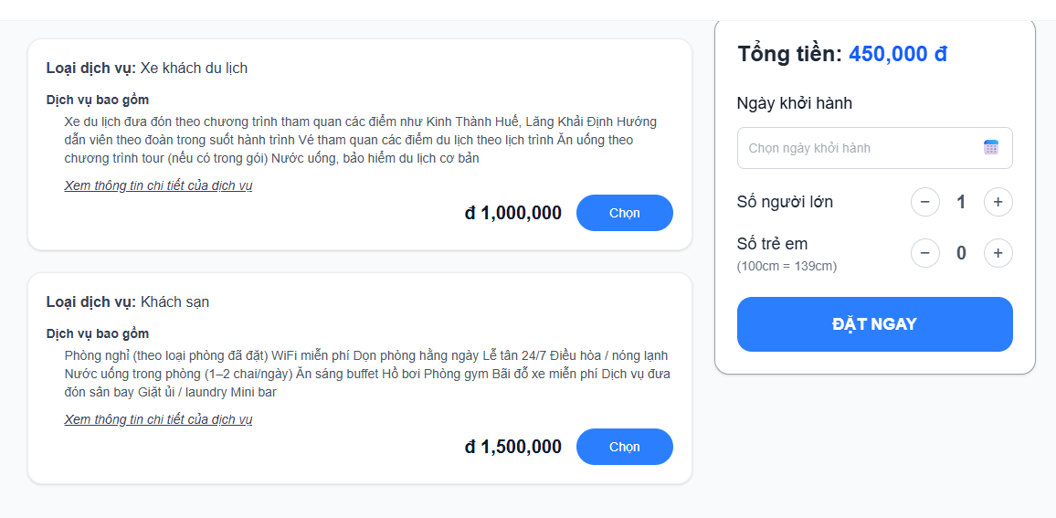
Test Case ID | Mô tả | Hành động | Điều kiện tiên quyết | Kết quả mong đợi | Kết quả thực tế | Kết quả |  |  | Kết quả |  |  | Chú thích
 |  |  |  |  |  | Vòng 1 |  |  | Vòng 2
 |  |  |  |  |  | Trạng thái | Ngày kiểm tra | Người kiểm tra | Trạng thái | Ngày kiểm tra | Người kiểm tra
GUI_SHOW Trang đặt tour
GUI-DT01 | [ Tổng tiền ] Label |  | Người dùng đã đăng nhập và truy cập trang đặt tour | - Label : Tổng tiền - Text color : Black - Status Enable | - Label : Tổng tiền - Status Enable | Passed | 2026-03-30 | Luân
GUI-DT02 | [Ngày khởi hành ] Label |  | Người dùng đã đăng nhập và truy cập trang đặt tour | - Label : Tổng tiền - Text color : Black - Status Enable | - Label : Ngày khởi hành - Status Enable |  | 2026-03-30
GUI-DT03 | [ Ngày khởi hành ] Daypicker |  | Người dùng đã đăng nhập và truy cập trang đặt tour | - Placeholder: “Chọn ngày khởi hành” - Status Enable | - Placeholder: “Chọn ngày khởi hành” - Status Disable | Failed | 2026-03-30 | Luân
GUI-DT04 | [Số người lớn] Button tăng (+) |  | Người dùng đã đăng nhập và truy cập trang đặt tour | - Text : + - Status Enable | - Text : + - Status Enable | Passed | 2026-03-30 | Luân
GUI-DT05 | [Số người lớn] Button giảm (-) |  | Người dùng đã đăng nhập và truy cập trang đặt tour | - Text : - - Status Enable | - Text : - - Status Enable | Passed | 2026-03-30 | Luân
GUI-DT06 | [Số trẻ em] Button tăng (+) |  | Người dùng đã đăng nhập và truy cập trang đặt tour | - Text : + - Status Enable | - Text : + - Status Enable | Passed | 2026-03-30 | Luân
GUI-DT07 | [Số trẻ em] Button giảm (-) |  | Người dùng đã đăng nhập và truy cập trang đặt tour | - Text : - - Status Enable | - Text : - - Status Enable | Passed | 2026-03-30 | Luân
GUI-DT08 | [Chọn] Button |  | Người dùng đã đăng nhập và truy cập trang đặt tour | - Texr color: White - Color: Blue - Status Enable | - Texr color: White - Icon color: Blue - Status Enable | Passed | 2026-03-30 | Luân
GUI-DT09 | [Đặt ngay]Button |  | Người dùng đã đăng nhập và truy cập trang đặt tour | - Texr color: White - Color: Blue - Status Enable | - Texr color: White - Icon color: Blue - Status Enable | Passed | 2026-03-30 | Luân
GUI-DT10 | Kiểm tra hiển thị thông tin dịch vụ |  | Người dùng đã đăng nhập và truy cập trang đặt tour | Hiển thị đầy đủ thông tin dịch vụ | Hiển thị đầy đủ thông tin dịch vụ | Passed | 2026-03-30 | Luân
FUNCTION_SHOW Trang đặt tour
FUNC-DT01 | Đặt tour thành công | 1. Truy cập vào trang thrông tin tou 2. Nhấn "Đặt Ngay" | Người dùng đã đăng nhập và truy cập trang đặt tour | Chuyển sang trang " Xác nhận thông tin tour " | Chuyển sang trang " Xác nhận thông tin tour " | Passed | 2026-03-30 | Luân
FUNC-DT02 | Không chọn ngày khởi hành | 1. Truy cập vào trang đặt tour 2. Không chọn ngày và nhấn "Đặt Ngay" | Người dùng đã đăng nhập và truy cập trang đặt tour | Hiển thị thông báo vui lòng chọn ngày khởi hành | Hiển thị thông báo vui lòng chọn ngày khởi hành | Passed | 2026-03-30 | Luân
FUNC-DT03 | Không chọn ngày ở quá khứ | 1. Truy cập vào trang đặt tour 2. Chọn ngày ở quá khứ | Người dùng đã đăng nhập và truy cập trang đặt tour | Không chọn được ngày ở quá khứ | Không chọn được ngày ở quá khứ | Passed | 2026-03-30 | Luân
FUNC-DT04 | Số người lớn bằng 0 | 1. Truy cập vào trang đặt tour 2. Nhấn "Đặt Ngay" | Người dùng đã đăng nhập và truy cập trang đặt tour | Không thể giảm số người lớn xuống 0 | Giảm xuống 0 được | Failed | 2026-03-30 | Luân | Passed | 2026-03-31 | Hà
FUNC-DT05 | Tổng tiền cập nhật khi tăng người lớn | 1. Truy cập vào trang đặt tour 2. Tăng số lượng người lớn | Người dùng đã đăng nhập và truy cập trang đặt tour | Tổng tiền tự động cập nhật đúng | Tổng tiền tự động cập nhật đúng | Passed | 2026-03-30 | Luân
FUNC-DT06 | Tổng tiền cập nhật khi tăng trẻ em | 1. Truy cập vào trang đặt tour 2. Tăng số lượng trẻ em | Người dùng đã đăng nhập và truy cập trang đặt tour | Tổng tiền tự động cập nhật đúng | Tổng tiền tự động cập nhật đúng | Passed | 2026-03-30 | Luân
FUNC-DT07 | Chọn thêm dịch vụ xe du lịch | 1. Truy cập vào trang đặt tour 2. Nhấn chọn " Dịch vụ xe du lịch " | Người dùng đã đăng nhập và truy cập trang đặt tour | Giá dịch vụ được cộng vào tổng tiền | Giá dịch vụ được cộng vào tổng tiền | Passed | 2026-03-30 | Luân
FUNC-DT08 | Chọn thêm dịch vụ khách sạn | 1. Truy cập vào trang đặt tour 2. Nhấn chọn " Dịch vụ khách " | Người dùng đã đăng nhập và truy cập trang đặt tour | Giá dịch vụ được cộng vào tổng tiền | Giá dịch vụ được cộng vào tổng tiền | Passed | 2026-03-30 | Luân
FUNC-DT09 | Không chọn dịch vụ bổ sung | 1. Truy cập vào trang đặt tour 2. Nhấn "Đặt Ngay" | Người dùng đã đăng nhập và truy cập trang đặt tour | Vẫn đặt tour bình thường | Vẫn đặt tour bình thường | Passed | 2026-03-30 | Luân
FUNC-DT10 | Bỏ chọn dịch vụ | 1. Truy cập vào trang đặt tour 2. Nhấn chọn rồi bỏ chọn dịch vụ | Người dùng đã đăng nhập và truy cập trang đặt tour | Dịch vụ bị hủy khỏi đơn và trừ giá dịch vụ vào tổng tiền | Giá dịch vụ không bị trừ vào tổng tiền | Failed | 2026-03-30 | Luân | Passed | 2026-03-31 | Hà
FUNC-DT11 | Kiểm tra giới hạn số lượng người có thể đặt | 1. Truy cập vào trang đặt tour 2. Tăng số lượng vượt quá sô chỗ còn lại | Người dùng đã đăng nhập và truy cập trang đặt tour | Không thể tăng thế số lượng người vượt quá số chỗ còn lại | Tăng bao nhiêu cũng được | Failed | 2026-03-30 | Luân | Passed | 2026-03-31 | Hà

Xác nhân thông tin đặt tour
Project Name | XÂY DỰNG WEBSITE ĐẶT TOUR DU LỊCH TÍCH HỢP HỆ THỐNG GỢI Ý DỰA TRÊN AI
Module Code | Xấc nhận thông tin đặt tour
 | Hoàn thành | Lỗi | Chưa kiểm tra | Bị chăn | Tổng số trường hợp thử nghiệm
Round 1 | 22 | 2 | 0 | 0 | 24
Round 2 | 2 | 0 | 0 | 0 | 2
 | 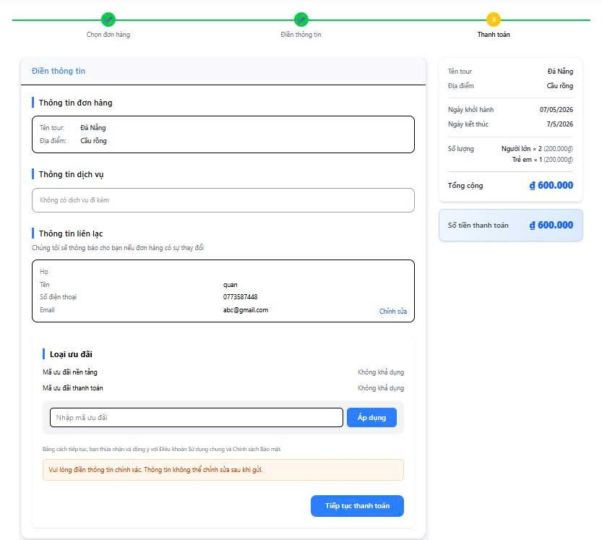
Test Case ID | Mô tả | Hành động | Điều kiện tiên quyết | Kết quả mong đợi | Kết quả thực tế | Kết quả |  |  | Kết quả |  |  | Chú thích
 |  |  |  |  |  | Vòng 1 |  |  | Vòng 2
 |  |  |  |  |  | Trạng thái | Ngày kiểm tra | Người kiểm tra | Trạng thái | Ngày kiểm tra | Người kiểm tra
GUI_SHOW Trang Xấc nhận thông tin đặt tour
GUI-XNTT01 | [Thông tin đơn hàng ] Label |  | Đã đặt tour | - Label : Thông tin đơn hàng - Text color : Black - Status Enable | #ERROR! | Passed | 2026-04-07 | Luân
GUI-XNTT02 | [Thông tin dịch vụ] Label |  | Đã đặt tour | - Label : Tổng tiền - Text color : Black - Status Enable | - Label : Tổng tiền - Status Enable | Passed | 2026-04-07 | Luân
GUI-XNTT03 | [Thông tin đơn hàng] Label |  | Đã đặt tour | - Label : Tổng tiền - Status Enable | - Label : Tổng tiền - Status Enable | Passed | 2026-04-07 | Luân
GUI-XNTT04 | [Chỉnh sửa] Link |  | Đã đặt tour | - Text color : Blue - Status Enable | - Text color : Blue - Status Enable | Passed | 2026-04-08 | Luân
GUI-XNTT05 | [Áp dụng ] Button |  | Đã đặt tour | - Text color : White - Color : Blue - Status Enable | Font đồng nhất, dễ đọc | Passed | 2026-04-07 | Luân
GUI-XNTT06 | [Tiếp tục thanh toán] Button |  | Đã đặt tour | - Text color : White - Color : Blue - Status Enable | Box hiển thị đúng viền và nội dung | Passed | 2026-04-07 | Luân
GUI-XNTT07 | Kiểm tra box “Thông tin liên hệ” |  | Đã đặt tour | Hiển thị đầy đủ thông tin liên hệ | Hiển thị đầy đủ thông tin liên hệ | Passed | 2026-04-07 | Luân
GUI-XNTT08 | Kiểm tra hiển thị thông tin dịch vụ |  | Đã đặt tour | Nút màu xanh, click được | Nút màu xanh, click được | Passed | 2026-04-07 | Luân
GUI-XNTT09 | Kiểm tra hiển thị thành tiền |  | Đã đặt tour | Hiển thị đầy đủ thông tin thành tiền | Hiển thị đầy đủ thông tin thành tiền
GUI-XNTT10 | Kiểm tra hiển thị thông tin tài khoản |  | Đã đặt tour | Tổng tiền hiển thị đúng format | Tổng tiền hiển thị đúng format | Passed | 2026-04-07 | Luân
GUI-XNTT11 | Kiểm tra responsive |  | Đã đặt tour | Layout không vỡ | Layout không vỡ | Failed | 2026-04-07 | Luân
FUNCTION_SHOW Xác nhận thông tin đặt tour
FUNC-XNTT01 | Tiếp tục thanh toán thành công | 1. Nhấn “Tiếp tục thanh toán” | Chuyển đến trang thanh toán | Chuyển đến trang thanh toán | Chuyển sang trang thanh toán | Passed | 2026-04-07 | Luân
FUNC-XNTT06 | Áp dụng mã ưu đãi hợp lệ | 1. Nhập mã hợp lệ 1. Nhấn “Áp dụng” | Mã khuyến mãi hợp lệ | Giảm đúng số tiề | Giảm đúng số tiền | Passed | 2026-04-07 | Luân
FUNC-XNTT07 | Áp dụng mã ưu đãi không hợp lệ | 1. Nhập mã không hợp lệ 1. Nhấn “Áp dụng” | Mã khuyến mãi không hợp lệ | Hiển thị lỗi mã không hợp lệ | Hiển thị lỗi mã không hợp lệ | Passed | 2026-04-07 | Luân
FUNC-XNTT08 | Áp dụng khi để trống trường" Nhập mã ưu đãi " | 1. Không nhập mã 1. Nhấn “Áp dụng” |  | Thông báo vui lòng nhập mã ưu đãi | Thông báo vui lòng nhập mã ưu đãi | Failed | 2026-04-07 | Luân | Passed | 2026-04-12 | Hà
FUNC-XNTT09 | Chỉnh sửa thông tin liên lạc | 1. Nhấn “Chỉnh sửa” | Có thông tin liên hệ | Chuyển sang trang thông tin cá nhân | Chuyển sang trang thông tin cá nhân | Passed | 2026-04-07 | Luân
FUNC-XNTT10 | Refresh trang xác nhận | 1. Nhấn F5 | Có dữ liệu đặt tour | Dữ liệu vẫn giữ nguyên | Dữ liệu vẫn giữ nguyên | Passed | 2026-04-07 | Luân
FUNC-XNTT11 | Session hết hạn | Chờ hết session rồi thao tác | Session timeout | Yêu cầu đăng nhập lại | Không yêu cầu đăng nhập lại | Failed | 2026-04-07 | Luân | Passed | 2026-04-12 | Hà
FUNC-XNTT12 | Kiểm tra tính đúng tổng tiền | So sánh dữ liệu thanh toán | Có dữ liệu khách | Tổng tiền tính đúng | Tổng tiền tính đúng | Passed | 2026-04-07 | Luân
FUNC-XNTT13 | Không có dịch vụ đi kèm | Quan sát mục dịch vụ | Không chọn dịch vụ | Hiển thị “Không có dịch vụ đi kèm” | Hiển thị “Không có dịch vụ đi kèm” | Passed | 2026-04-07 | Luân

Thanh Toán
Project Name | XÂY DỰNG WEBSITE ĐẶT TOUR DU LỊCH TÍCH HỢP HỆ THỐNG GỢI Ý DỰA TRÊN AI
Module Code | Thanh toán
 | Hoàn thành | Lỗi | Chưa kiểm tra | Bị chăn | Tổng số trường hợp thử nghiệm
Round 1 | 25 | 6 | 0 | 0 | 31
Round 2 | 6 | 0 | 0 | 0 | 6
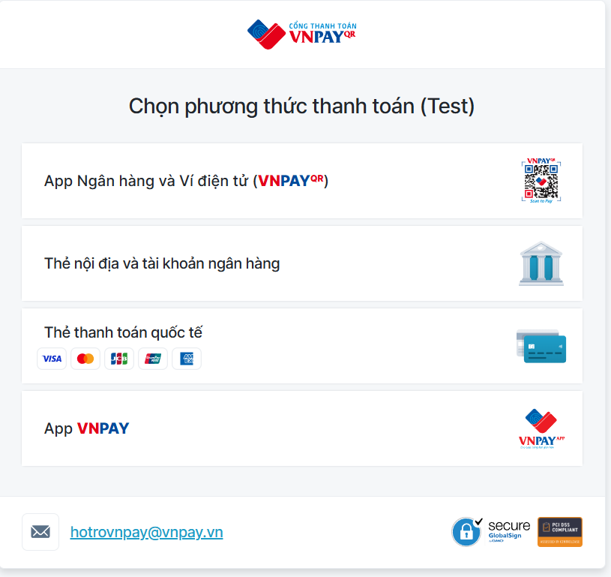 |  |  | 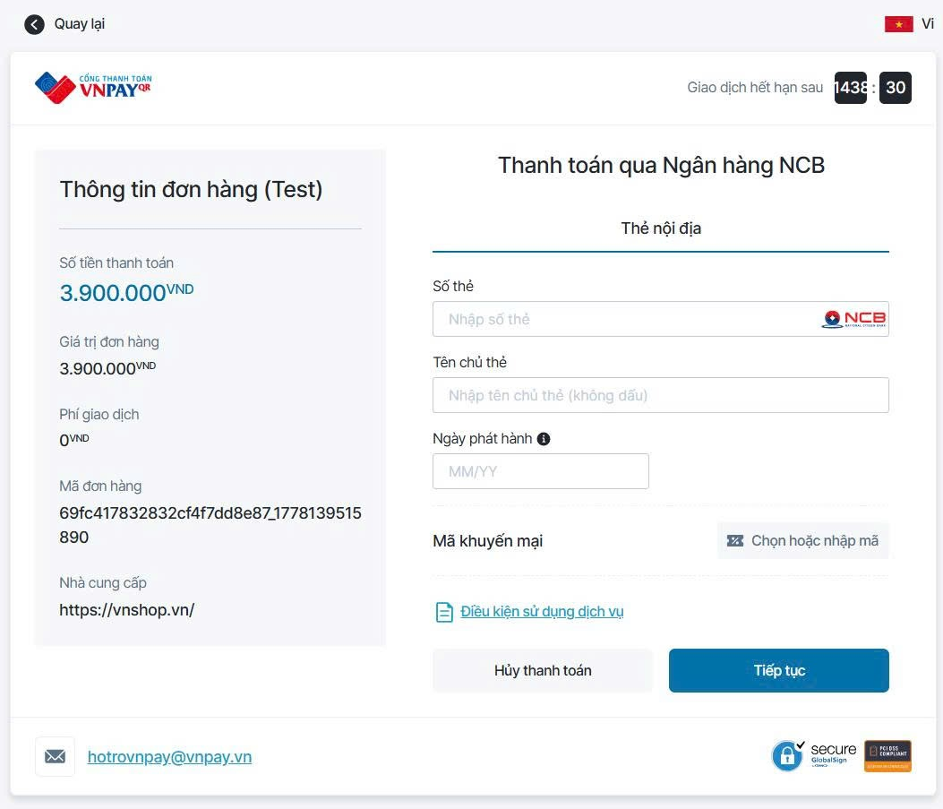
Test Case ID | Mô tả | Hành động | Điều kiện tiên quyết | Kết quả mong đợi | Kết quả thực tế | Kết quả |  |  | Kết quả |  |  | Chú thích
 |  |  |  |  |  | Vòng 1 |  |  | Vòng 2
 |  |  |  |  |  | Trạng thái | Ngày kiểm tra | Người kiểm tra | Trạng thái | Ngày kiểm tra | Người kiểm tra
GUI_SHOW Trang thanh toán
GUI-PAY02 | Kiểm tra logo |  | Đã đặt tour và xác nhận thông tin | Logo hiển thị đúng, không vỡ ảnh | Logo hiển thị đúng, không vỡ ảnh | Passed | 2026-04-01 | Luân
GUI-PAY03 | [Áp ngân hàng và Ví điện tử] Button |  | Đã đặt tour và xác nhận thông tin | - Text color : Black - Status Enable | - Text color : Black - Status Enable | Passed | 2026-04-01 | Luân
GUI-PAY04 | [Thẻ nội địa và tài khoản ngân hàng] Button |  | Đã đặt tour và xác nhận thông tin | - Text color : Black - Status Enable | - Text color : Black - Status Enable | Passed | 2026-04-01 | Luân
GUI-PAY05 | [Thẻ thanh toán quốc tế] Button |  | Đã đặt tour và xác nhận thông tin | - Text color : Black - Status Enable | - Text color : Black - Status Enable | Passed | 2026-04-01 | Luân
GUI-PAY06 | [App] Button |  | Đã đặt tour và xác nhận thông tin | - Text color : White - Color : Blue - Status Enable | - Text color : White - Color : Blue - Status Enable | Passed | 2026-04-01 | Luân
GUI-PAY07 | [Số thẻ] Label |  | Đã đặt tour và xác nhận thông tin | - Text color : Black - Status Enable | - Text color : Black - Status Enable | Passed | 2026-04-01 | Luân
GUI-PAY08 | [Tên chủ thẻ] Label |  | Đã đặt tour và xác nhận thông tin | - Text color : Black - Status Enable | - Text color : Black - Status Enable | Passed | 2026-04-01 | Luân
GUI-PAY09 | [Này phát hành] Label |  | Đã đặt tour và xác nhận thông tin | - Text color : Black - Status Enable | - Text color : Black - Status Enable | Passed | 2026-04-01 | Luân
GUI-PAY10 | [Nhập tên chủ thẻ (không dấu)] Textbox |  | Đã đặt tour và xác nhận thông tin | - Placeholder: “Chọn ngày khởi hành” - Text color : Black - Status Enable | - Placeholder: “Chọn ngày khởi hành” - Text color : Black - Status Enable | Passed | 2026-04-01 | Luân
GUI-PAY11 | [Nhập số thẻ ] Textbox |  | Đã đặt tour và xác nhận thông tin | - Placeholder: “Chọn ngày khởi hành” - Text color : Black -Status Enable | - Placeholder: “Chọn ngày khởi hành” - Text color : Black -Status Enable | Passed | 2026-04-01 | Luân
GUI-PAY12 | “Hủy thanh toán” Button |  | Đã đặt tour và xác nhận thông tin | - Text color : Black - Status Enable | - Text color : Black - Status Enable | Passed | 2026-04-01 | Luân
GUI-PAY13 | [Tiếp Tục] Button |  | Đã đặt tour và xác nhận thông tin | - Texr color: White - Color: Blue - Status Enable | - Text color : White - Color : Blue - Status Enable | Passed | 2026-04-01 | Luân
GUI-PAY14 | [Hotrovnpay@vnpay.vn] Link |  | Đã đặt tour và xác nhận thông tin | - Text color : Blue - Status Enable | Layout vỡ | Failed | 2026-04-01 | Luân | Passed | 2026-04-02 | Hà
GUI-PAY15 | [Điều khoản dịch vụ] Link |  | Đã đặt tour và xác nhận thông tin | - Text color : Blue - Status Enable | Không chuyển trang | Failed | 2026-04-01 | Luân | Passed | 2026-04-02 | Hà
FUNCTION_SHOW Trang thanh toán
FUNC-PAY01 | Thanh toán thành công | 1.Truy cập trang thanh toán 2. Nhập đầy đủ thông tin 3.Bấm tiêp tục | Đã đặt tour và xác nhận thông tin | Thanh toán thành công, chuyển trang xem hóa đơn | Thanh toán thành công, chuyển trang xem hóa đơn | Passed | 2026-04-01 | Luân
FUNC-PAY02 | Để trống số thẻ | 1.Truy cập trang thanh toán 2. Nhập đầy đủ thông tin 3.Bấm tiêp tục | Đã đặt tour và xác nhận thông tin | Hiển thị thông báo "Quý khách vui lòng nhập Số thẻ" | Hiển thị thông báo "Quý khách vui lòng nhập Số thẻ" | Passed | 2026-04-01 | Luân
FUNC-PAY03 | Nhập số thẻ chứa ký tự chữ | 1.Truy cập trang thanh toán 2. Nhập đầy đủ thông tin 3.Bấm tiêp tục | Đã đặt tour và xác nhận thông tin | Không nhập được | Không nhập được | Passed | 2026-04-01 | Luân
FUNC-PAY04 | Để trống tên chủ thẻ | 1.Truy cập trang thanh toán 2. Nhập đầy đủ thông tin 3.Bấm tiêp tục | Đã đặt tour và xác nhận thông tin | Hiển thị lỗi "Quý khách vui lòng nhập Tên chủ thẻ" | Hiển thị lỗi "Quý khách vui lòng nhập Tên chủ thẻ" | Passed | 2026-04-01 | Luân
FUNC-PAY05 | Để trống ngày phát hành | 1.Truy cập trang thanh toán 2. Nhập đầy đủ thông tin 3.Bấm tiêp tục | Đã đặt tour và xác nhận thông tin | Hiển thị lỗi "Quý khách vui lòng nhập Ngày phát hành" | Hiển thị lỗi "Quý khách vui lòng nhập Ngày phát hành" | Passed | 2026-04-01 | Luân
FUNC-PAY06 | Nhập sai định dạng MM/YY | 1.Truy cập trang thanh toán 2. Nhập đầy đủ thông tin 3.Bấm tiêp tục | Đã đặt tour và xác nhận thông tin | Không nhập được | Không nhập được | Passed | 2026-04-01 | Luân
FUNC-PAY07 | Chọn ngân hàng thành công | 1.Truy cập trang thanh toán 2. Nhập đầy đủ thông tin 3.Bấm tiêp tục | Đã đặt tour và xác nhận thông tin | Ngân hàng được chọn thành công | Không chọn được ngân hàng | Failed | 2026-04-01 | Luân | Passed | 2024-09-11 | Hà
FUNC-PAY08 | Tìm kiếm ngân hàng theo tên | 1.Truy cập trang thanh toán 2. Nhập đầy đủ thông tin 3.Bấm tiêp tục | Đã đặt tour và xác nhận thông tin | Hiển thị đúng ngân hàng tìm kiếm | Hiển thị đúng ngân hàng tìm kiếm | Passed | 2026-04-01 | Luân
FUNC-PAY10 | Hủy thanh toán | Nhấn “Hủy thanh toán” | Đã đặt tour và xác nhận thông tin | Quay về trang trước | Lỗi trang | Failed | 2026-04-01 | Luân | Passed | 2024-09-14 | Hà
FUNC-PAY11 | Refresh trang thanh toán | Nhấn F5 | Đã đặt tour và xác nhận thông tin | Thông tin giao dịch vẫn còn | Phải nhập lại thông tin | Failed | 2026-04-01 | Luân | Passed | 2026-04-12 | Hà
FUNC-PAY16 | Quay lại trang trước khi thanh toán | Nhấn nút quay lại | Đã đặt tour và xác nhận thông tin | Quay lại trang xác nhận thông tin đặt tour | Quay lại trang xác nhận thông tin đặt tour | Failed | 2026-04-01 | Luân | Passed | 2026-04-12 | Hà

 |  | v

